فایل خالی (2)
ردیف : |  | 0 |  | گروه صنعتی پارس(واحد کفش)
تاریخ ثبت : |  | 15 | 12 | 1399 |  | زمان تقریبی تولید : |  |  | روز
تاریخ تحویل : |  |  |  | 1399 |  | زمان تقریبی تحویل : |  |  | روز |  | نام مشتری : |  | کفش پارس
تاریخ تأمین مواد : |  |  |  | 1399 |  | زمان تقریبی تأمین : |  |  | روز

مدل : |  |  | سایز | 36 | 37 | 38 | 39 | 40 | 41 | 42 | جمع | کد تولید : | 10 | سایز | 36 | 37 | 38 | 39 | 40 | 41 | 42 | جمع
325/8 |  |  | جفت | 0 | 22 | 45 | 45 | 45 | 23 | 0 | 180 |  |  | جفت |  | 22 | 45 | 45 | 45 | 23 | 0 | 180
 |  |  | نام خیاط |  |  |  |  |  |  |  |  | رنگ : | عسلی
 |  |  |  |  |  |  |  |  |  |  |  |  |  | جفت : |  | 540
 |  |  |  |  |  |  |  |  |  |  |  |  |  |  |  |  |  |  |  |  | 42
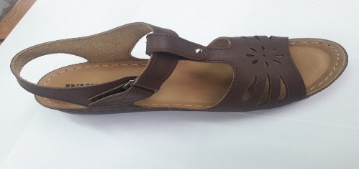
ردیف | مواد مصرفی برشکاری رویه |  |  | واحد | تعداد جفت |  | مقدار استاندارد |  | مصرف واقعی |  | تصویر : |  |  | ردیف | کد | مواد مصرفی برشکاری رویه |  | واحد | مقدار استاندارد
1 | فوم سنگی پشت فتر عسلی |  |  | متر | 180 |  | 11.7 |  |  |  |  |  |  | 1 |  | فوم سنگی پشت فتر عسلی |  | متر | 35
2 | برچسب 10 سانتی مشکی |  |  | رول | 180 |  | 0.4 |  |  |  |  |  |  | 2 |  | برچسب 10 سانتی مشکی |  | رول | 1.25
3 |  |  |  |  |  |  |  |  |  |  |  |  |  | 3
4 |  |  |  |  |  |  |  |  |  |  |  |  |  | 4
نام و امضاء برشکار : |  |  | نام و امضاء کنترل کننده : |  |  | نام وامضاء کنترل کننده نهایی |  |  | نام و امضاء مسئول انبار مرکزی : |  |  |  | تایم استاندارد
 |  |  |  |  |  |  |  |  |  |  |  |  | 9:45:00


مدل : |  | 325/8 |  |  | کد تولید : |  |  | 10 |  |  | تصویر :
مواد و ملزومات مصرفی دوخت |  |  |  | واحد | تعداد جفت |  | مقدار استاندارد |  | مصرف واقعی |  |  |  |  | مواد و ملزومات مصرفی دوخت |  |  |  | واحد | مقدار استاندارد
1 | میخ زیر و رو کره ای 9 میل |  |  | عدد | 180 |  | 360.0 |  |  |  |  |  |  | 1 |  | میخ زیر و رو کره ای 9 میل |  | عدد | 1080
2 | پل مستطیل 2 سانتی سیاه قلم |  |  | عدد | 180 |  | 360.0 |  |  |  |  |  |  | 2 |  | پل مستطیل 2 سانتی سیاه قلم |  | عدد | 1080
3 |  |  |  |  |  |  |  |  |  |  |  |  |  | 3
4 |  |  |  |  |  |  |  |  |  |  |  |  |  | 4
نام و امضاء خیاط : |  |  | نام و امضاء کنترل کننده : |  |  | نام وامضاء کنترل کننده نهایی |  |  | نام و امضاء مسئول انبار مرکزی : |  |  |  | امضاء مدیریت :

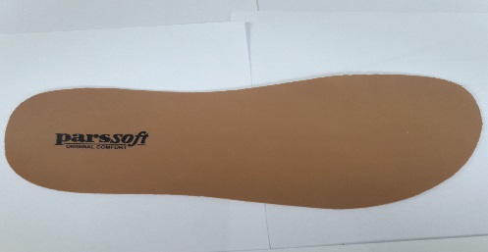
سایز |  | 36 | 37 | 38 | 39 | 40 | 41 | 42 | جمع |  | تصویر :
جفت |  | 0 | 22 | 45 | 45 | 45 | 23 | 0 | 180
مدل : |  | 325/8 |  |  | کد تولید : |  |  | 10
ردیف | مواد مصرفی برشکاری کفی |  |  | واحد | تعداد جفت |  | مقدار استاندارد |  | مصرف واقعی |  |  |  |  | ردیف | کد | مواد مصرفی برشکاری کفی |  | واحد | مقدار استاندارد
1 | کفی ونزیا بژ |  |  | متر | 180 |  | 6.7 |  |  |  |  |  |  | 1 |  | کفی ونزیا بژ |  | متر | 20
2 |  |  |  |  |  |  |  |  |  |  |  |  |  | 2
نام و امضاء برشکار : |  |  | نام و امضاء کنترل کننده : |  |  | نام وامضاء کنترل کننده نهایی |  |  | نام و امضاء مسئول انبار مرکزی : |  |  |  | امضاء مدیریت :

نوع پیمانکاری : |  | لیزر | گلدوزی |  | چاپ |  | نام پیمانکاران : |  |  |  |  |  | کفش پارس

مدل : |  | 325/8 |  |  | کد تولید : |  |  | 10 |  |  | تصویر :
ردیف | مواد مصرفی برشکاری جورابگیر |  |  | واحد | تعداد جفت |  | مقدار استاندارد |  | مصرف واقعی |  |  |  |  | ردیف | کد | مواد مصرفی برشکاری جورابگیر |  | واحد | مقدار استاندارد
1 | دوبله جورابگیر با EVA 4میل |  |  | متر | 180 |  | 4.0 |  |  |  |  |  |  | 1 |  | دوبله جورابگیر با EVA 4میل |  | متر | 12
2 |  |  |  |  |  |  |  |  |  |  |  |  |  | 2
نام و امضاء برشکار : |  |  | نام و امضاء کنترل کننده : |  |  | نام وامضاء کنترل کننده نهایی |  |  | نام و امضاء مسئول انبار مرکزی : |  |  |  | امضاء مدیریت :

